v2 r2
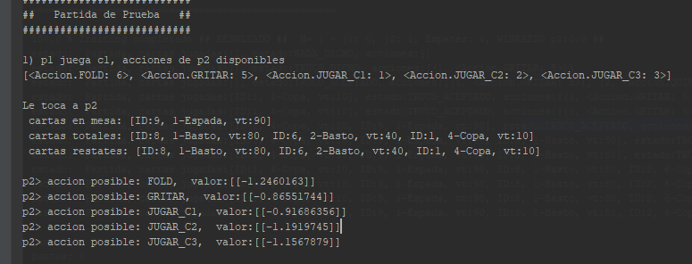
Test
 | hiper | results
gen1 | 10k x 5 x 5 | maep1=1,89 maep2=1,78
 |  | winrate 50% aprox

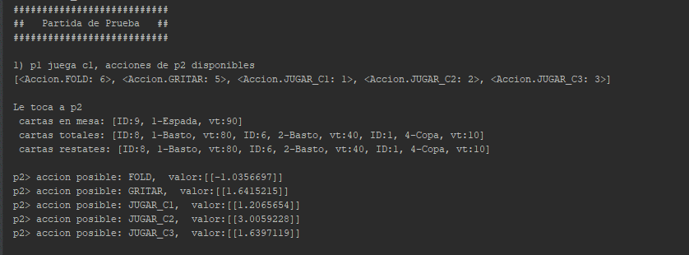
gen2 | 10k x 5 x 5 | maep1=1,04 maep2=0,949
 |  | winrate 44%

gen3 | 10k x 5 x 5 | winrate 54%
 |  | maep1= 0.2638 maep2 = 0,0765

128 batch
rmsprop
 |  |  | F

v4(envido)
100k | 11capas | 120 | neuronas x capa |  | 5 patience

 | gen1 | gen2 | gen3 | gen4
% versus
p1 train
p1 test
p2 train
p2 test
acidez

400k | 11capas + dropout 0.2 | 120 | neuronas x capa |  | 5 patience
 | gen5 | gen6 | gen7 | guardado como gen70 en value
% versus | 50% | 50% | 44%
p1 train | 3.233 | 3.095 | 3.071
p1 test | 11.736 | 4.248 | 11.043
p2 train | 2.845 | 2.752 | 2.759
p2 test | 9.27 | 10.451 | 9.374
acidez | mal | mal | mal

300k | 13capas | 150 | neuronas x capa |  | 5 patience | L2 incrementado a 0.1 pero sin dropout

 | gen1 | gen2 | gen3 | gen4 | gen5 | gen6 | gen7 | gen8 | gen9
% versus |  |  | 54% | 52% | 47% | 51% | 47% | 51%
p1 train |  |  | 3.042 | 3.2 | 3.3 | 3.06 | 2.6 | 2.6
p1 test |  |  | 7.5 | 5.4 | 11.07 | 7.5 | 5.6 | 5
p2 train |  |  | 2.8 | 3.4 | 3.016 | 2.8 | 2.63 | 2.4
p2 test |  |  | 8.4 | 12.5 | 15.1 | 11.5 | 5.63 | 6.4
acidez |  |  | mal | mal | mal | mal | maso bien | mal
 |  |  |  |  |  | (mas parejo)

 | con dropout |  | partial dropout
 | gen10 | gen11 | gen12 | gen13 | gen14 | gen15
% versus | 50 | 50 | 51% | 52%
p1 train | 3.4 | 3.078 | 2.732 | 2.38
p1 test | 6.6 | 18.272 | 2.5 | 17.5
p2 train | 3.9 | 2.8 | 3.319 | 2.4
p2 test | 18 | 24.8 | 4.22 | 13.8
acidez | mal | mal | bien | maso
 |  |  |  |  |  |  |  |  |  | p1 / p2 | gen0 | gen3 | gen7 | gen11 | gen12 | gen13
 |  |  |  |  |  |  |  |  |  | gen0 | 49.0% | 49.5% | 48.3% | 48.7% | 45.7% | 51.2%
 |  |  |  |  |  |  |  |  |  | gen3 | 53.0% | 52.4% | 51.1% | 56.7% | 53.5% | 55.1%
 |  |  |  |  |  |  |  |  |  | gen7 | 50,85% | 50,42% | 51,15% | 53,91% | 42.9% | 54,83%
 |  |  |  |  |  |  |  |  |  | gen11 | 55.9% | 53.0% | 56.5% | 55.6% | 50.1% | 58.3%
 |  |  |  |  |  |  |  |  |  | gen12 | 54.6% | 56.0% | 51.7% | 52.8% | 52.6% | 52.7%
 |  |  |  |  |  |  |  |  |  | gen13 | 54.5% | 55.7% | 53.3% | 51.0% | 52.8% | 53.4%

 | partial dropout, enlarge/contract
 | gen1 | gen2
% versus
p1 train
p1 test |  |  |  |  |  |  |  |  |  | p1 / p2 | gen0 | gen2 | old12
p2 train |  |  |  |  |  |  |  |  |  | gen0 | 49.0% | 26.1% | 45.7%
p2 test |  |  |  |  |  |  |  |  |  | gen2 | 65.9% |  | 58.0%
acidez | bien | bien |  |  |  |  |  |  |  | gen12 old | 54.6% | 22.0% | 51,15%

 | leakyrelu
300k | 9capas | 100 | neuronas x capa |  | 2 patience. 10maxepocj | L2 0.01 pero sin dropout

 | gen1 | gen2 | gen3 | gen4 | gen5 | gen6 | gen7
% versus |  |  | 43% | 39% | 41% | 42% | 42%
p1 train |  |  | 2.123 | 1.935 | 1.655 | 1.607 | 1.65
p1 test |  |  | 2.146 | 1.668 | 1.634 | 1.651 | 1.7
p2 mejoro,
debe bajar
p2 train |  |  | 2.043 | 1.869 | 1.661 | 1.568 | 1.65
p2 test |  |  | 1.949 | 1.529 | 1.557 | 1.551 | 1.63
acidez |  |  | bien | bien | bien | masomal | bien

p1 mejoro,
debe subir
 |  |  |  |  |  |  |  |  |  | p1 / p2 | gen0 | gen2 | gen3 | gen4 | gen5 | gen6
 |  |  |  |  |  |  |  |  |  | gen0 | 49.0% | 26.1% | 29.5% | 32.0% | 29.3% | 33.3% | no esta tan mal que gen2 juegue mejor vs el random que los otros, mientras optimicen en si mismos
 |  |  |  |  |  |  |  |  |  | gen2 | 65.9% | 40.5% | 34.2% | 39.8% | 38.3% | 43.5%
 |  |  |  |  |  |  |  |  |  | gen3 | 63.6% | 39.8% | 43.0% | 34.1% | 37.7% | 37.0%
 |  |  |  |  |  |  |  |  |  | gen4 | 61.4% | 46.2% | 41.9% | 39.0% | 37.1% | 37.6%
 |  |  |  |  |  |  |  |  |  | gen5 | 53.3% | 42.2% | 47.3% | 48.3% | 41.0% | 37.5%
flecha celeste muestra como performan contra su padre, o sea, la evolucion de la policy.
NO ME PUEDO ALEJAR DE LA DIAGONAL EN COMPARACIONES verticales u horizontales. gen3 es mejor response a 2, pero ya no de 4.
 |  |  |  |  |  |  |  |  |  | gen6 | 60.5% | 37.2% | 39.6% | 42.5% | 43.1% | 42.0%

9capas | leakyrelu |  |  | DELTA = 70 epochs, 6 patience y 2 dropouts intermedios a 0.2
300k + 40% val |  | 100 neuronas x capa |  | L2 0.01

 | gen8 | gen9 | gen10 | gen11 | gen12 | gen13
% versus | 43.6% | 41% | 41% | 40% | 41% | 38%
p1 train | 1.84 | 1.78 | 1.695 | 1.614 | 1.704 | 1.78
p2 mejoro,
debe bajar
p1 test | 1.93 | 1.7 | 1.651 | 1.619 | 1.849 | 1.75
p2 train | 1.72 | 1.83 | 1.696 | 1.606 | 1.679 | 1.618
p2 test | 1.68 | 1.75 | 1.618 | 1.545 | 1.761 | 1.471
acidez | bien | bien | bien | bien | bien | bien

p1 mejoro,
debe subir
 |  |  |  |  |  |  |  |  |  | p1 / p2 | gen0 | gen6 | gen7 | gen8 | gen9 | gen10 | gen11 | gen12 | gen13 | gen14 | gen15 | gen66 | gen17 | gen18
500k + 40% val |  | 9 capas, leaky relu, 100 n xcapa |  |  | L2 =0.01 y 70E y 6p SIN DROPOUT |  |  |  |  | gen0 | 49.0% | 33.3% |  |  | 31.8% |  |  | 28.3% |  |  |  | 32.3%
 | gen14 | gen15 | gen66 | gen77 |  |  |  |  |  | gen6 | 60.5% | 42.0% | 53.2% |  |  |  | 29.8%
% versus | 40.50% | 41.70% |  | 43% |  |  |  |  |  | gen7 |  | 55.6% | 47.3% | 33.0%
p1 train | 1.74 | 1.746 | 1.699 | 1.708 |  |  |  |  |  | gen8 |  |  | 67.9% | 37.9% | 38.2% | 39.4% | 39.0% | 43.5% | 36.1% | 37.5% | 32.9% | 37.5% | 42.9%
p1 test | 1.738 | 1.768 | 1.635 | 1.736 |  |  |  |  |  | gen9 | 62.9% |  |  | 43.0% | 39.6% | 33.2%
p2 train | 1.624 | 1.705 | 1.585 |  |  |  |  |  |  | gen10 |  |  |  | 42.8% | 43.2% | 36.3% | 33.8%
p2 test | 1.515 | 1.667 | 1.391 |  |  |  |  |  |  | gen11 |  | 58.9% |  | 35.2% |  | 50.9% | 42.1% | 33.0%
acidez | bien | bien | maso |  |  |  |  |  |  | gen12 | 61.5% |  |  | 34.1% |  |  | 49.0% | 36.6% | 31.4%
 |  |  |  |  | 4.5hrs |  |  |  |  | gen13 |  |  |  | 38.5% |  |  |  | 51.4% | 38.0% | 35.0%
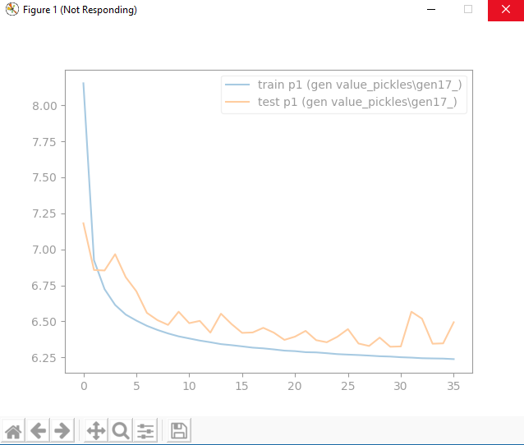
 |  |  |  |  |  |  |  |  |  | gen14 |  |  |  | 42.7% |  |  |  |  | 44.2% | 40.4% | 31.2%
 |  |  |  |  |  |  |  |  |  | gen15 |  |  |  | 46.8% |  |  |  |  |  | 53.6% | 38.6% | 25.5% | 42.1%
 |  |  |  |  |  |  |  |  |  | gen66 | 59.1% |  |  | 37.2% |  |  |  |  |  |  | 50.3% | 43.2% | 32.4%
 |  |  |  |  |  |  |  |  |  | gen17 |  |  |  | 31.0% |  |  |  |  |  |  | 54.8% | 57.59% | 34.3%
 |  |  |  |  |  |  |  |  |  | gen18

 |  |  |  |  |  |  |  |  |  |  |  |  | old 16 sera 66 y viejo 17 sera 77
 |  |  |  |  |  |  |  |  |  |  |  |  | new 16 tendra stockastic
 |  |  |  |  |  |  |  |  |  |  |  |  | este tendra que ser mejor que su par 66 versus 15 y 17 (su padre y su hijo) y versus 8

sockastic |  |  |  |  |  |  |  |  |  |  |  |  |  | 8 | 15 | 66 | 77 | 16 | 17 | 18 | 19 | 20 | 21g
500k + 40% val |  | 9 capas, leaky relu, 100 n xcapa |  |  | L2 =0.01 y 70E y 6p SIN DROPOUT |  |  |  |  |  |  |  | 8 | 37.9% | 32.9% | 37.5% | 42.9% | 34.6% | 33.7% |  |  | 34.2% | 35.1%
 | gen16 | gen17 | gen18 | gen19 | gen20 |  |  |  |  |  |  |  | 15 | 46.8% | 38.6% | 25.5% | 42.1% | 32.5% |  |  |  | 39.1% | 52.2%
% versus | 43.50% | 41.40% | 42.00% | 43.00% | 42.00% |  |  |  |  |  |  |  | 66 | 37.2% | 50.3% | 43.2% | 32.4% | 34.3% | 34.0% |  |  | 33.2% | 43.3%
p1 train | 1.741 |  | 1.742 | 1.795 | 1.76 |  |  |  |  |  |  |  | 77 | 31.0% | 54.8% | 57.6% | 34.3% | 39.5% | 35.7% |  |  | 35.2% | 44.8%
p1 test | 1.739 |  | 1.77 | 1.795 | 1.753 |  |  |  |  |  |  |  | 16 | 41.3% | 49.7% | 44.9% | 38.4% | 37.1% | 36.9% |  |  | 37.0% | 43.5%
p2 train | 1.699 |  | 1.777 | 1.775 | 1.769 |  |  |  |  |  |  |  | 17 | 37.3% |  | 42.5% | 42.2% | 38.0% | 36.2% | 34.1% |  | 35.5% | 33.3%
p2 test | 1.657 |  | 1.743 | 1.709 | 1.714 |  |  |  |  |  |  |  | 18 |  |  |  |  |  | 38.2% | 36.5% | 34.5% | 36.0% | 34.6%
acidez | bien |  | bien | bien | bien |  |  |  |  |  |  |  | 19 |  |  |  |  |  |  | 36.2% | 34.1% | 35.2% | 32.9%
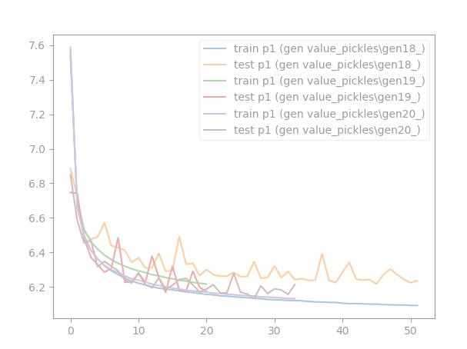
 |  |  |  |  |  |  |  |  |  |  |  |  | 20 | 38.8% | 38.1% | 38.2% | 40.7% | 36.1% | 35.9% | 36.2% | 33.8% | 35.4% | 31.4%
 |  |  |  |  |  |  |  |  |  |  |  |  | 21g | 39.2% | 35.1% | 34.9% | 39.3% | 32.7% | 32.9% | 34.0% | 34.0% | 33.9% | 34.4%

 |  |  |  |  |  |  |  |  |  |  |  |  | SOBRE EL 20, NO DOMINA A NADIE, PERO LO PRINCIPAL ES QUE NADIE LO DOMINA A EL.
 |  |  |  |  |  |  |  |  |  |  |  |  | SERA POSIBLE QUE UN GREEDY LO DOMINE? SEGURO SI, PERO PASARA A SER DOMINADO POR OTROS SI LO HACE

 |  |  |  |  |  |  |  |  |  |  |  |  |  |  |  |  |  |  |  | deben ser mas grandes que sus antecesores
 |  |  |  |  |  |  |  |  |  |  |  |  |  |  |  |  |  |  |  | deben ser mas pequeños que sus antecesores
 |  |  |  |  |  |  |  |  |  |  |  |  | ademas head to head de 16 vs 66 y 17 vs 77 favorable a los teenagers

 |  |  |  |  |  |  |  |  |  |  |  |  | observaciones:
 |  |  |  |  |  |  |  |  |  |  |  |  | 16 cumple con lo mandatorio basico (ganarle a 15)
 |  |  |  |  |  |  |  |  |  |  |  |  | 16 le gana el head to head a su hermano 66
 |  |  |  |  |  |  |  |  |  |  |  |  | 16 empate tecnico con su sobrino 17 en head to head
 |  |  |  |  |  |  |  |  |  |  |  |  | 77 p1 fue hecho anti66 (57,6%) pero el 16 le paro el carro (39,46%)
 |  |  |  |  |  |  |  |  |  |  |  |  | 77 p2 fue hecho anti66 (32,4%) pero con 16 no le fue tan bien (38,4%)
 |  |  |  |  |  |  |  |  |  |  |  |  | 16 p2 no fue tan efectivo como 66p2 en dominar a 15p1 (25,5% vs 32,5%)

Greedys, a ver que tan facil explotan a 20. Hipotesis, seguro lo pueden hacer, pero van a volverse horribles contra otrosl
 | gen21 | gen21
% versus | 36.10%
p1 train | 1.571
p1 test | 1.364
p2 train | 1.526
p2 test | 1.289
acidez | bien
 | super agresiva

